主标明细
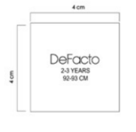
白色主唛 | H2934A8 |  | H3484A8
 | 7/8Y | 187 | 7/8Y | 205
 | 8/9Y | 187 | 8/9Y | 205
 | 9/10Y | 373 | 9/10Y | 410
 | 11/12Y | 560 | 11/12Y | 617
 | 13/14Y | 373 | 13/14Y | 410
 | 总数 | 1681 | 总数 | 1847

白色主唛 | H4867A5 |  | H3901A5
 | 12-18 M | 195 | 12-18 M | 178
 | 18-24 M | 271 | 18-24 M | 178
 | 2/3 Y | 387 | 2/3 Y | 358
 | 3/4 Y | 387 | 3/4 Y | 358
 | 4/5 Y | 375 | 4/5 Y | 358
 | 5/6 Y | 131 | 5/6 Y | 358
 | 总数 | 1746 | 总数 | 1788

白色主唛 | H3566A5
 | 12-18 M | 244
 | 18-24 M | 244
 | 2/3 Y | 488
 | 3/4 Y | 488
 | 4/5 Y | 488
 | 5/6 Y | 488
 | 总数 | 2440

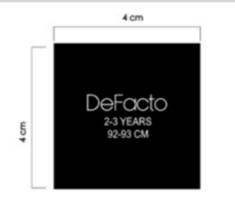
黑色主唛 | H3566A5
 | 12-18 M | 244
 | 18-24 M | 244
 | 2/3 Y | 488
 | 3/4 Y | 488
 | 4/5 Y | 488
 | 5/6 Y | 488
 | 总数 | 2440

吊牌1
STYLE | 编号：26 AULBG13990 | 数量
H2934A8 | 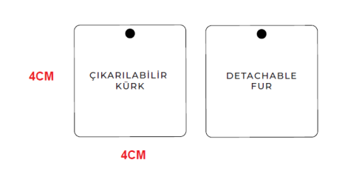 | 1681
H4867A5 |  | 1746
H3484A8 |  | 1847
H3901A5 |  | 1790
H3566A5 |  | 4882
总数 |  | 11946

STYLE | 编号：25 SPLBM12784 | 数量
H2934A8 | 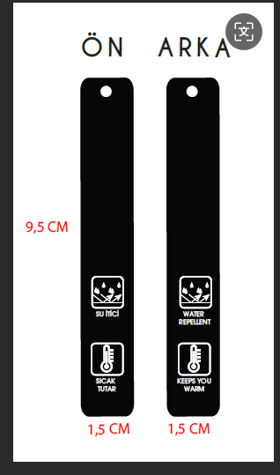 | 1681
H4867A5 |  | 1746
H3484A8 |  | 1847
H3901A5 |  | 1790
H3566A5 |  | 4882
总数 |  | 11946

STYLE | 编号：21 AULTH10098 | 数量
H4867A5 | 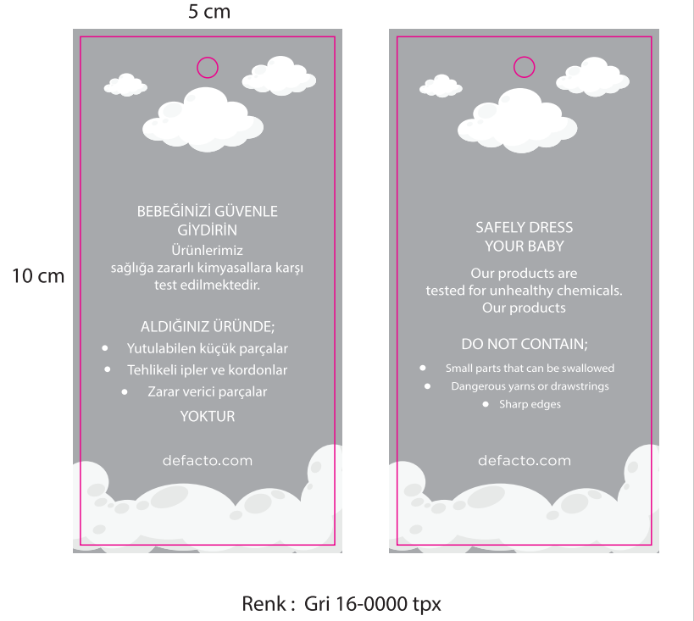 | 1746
H3901A5 |  | 1790
H3566A5 |  | 4882
总数 |  | 8418

